A-3
TITULO
 | Solucion de probe

 |  | Proyecto | Estandarización de actividades en el proyecto integrador
 |  | Coach | Luis Alberto Angeles
 |  | Equipo | Valeria Franco Becerra
 |  | Area | Sistemas de Manifactura
¿Por qué estamos hablando de este problema?
Dentro de la materia de Sistemas de Manifatura se han presentando dificultades para poder utilizar la herramientas como lo es Visual Studio Code, asi tambien como Github. Esto ha generedo atrasos en la entrega de trabajo y bajo rendimiento academico.
1. ANTECEDENTES :
¿Cuál es la propuesta para alcanzar el estado deseado?
¿Cómo afectan tus medidas propuestas la causa raíz para alcanzar los objetivos?
5. MEJORA PROPUESTA :

¿Cómo estamos hoy en día?
¿Cuál es el problema?
2. SITUACIÓN ACTUAL :

¿Qué actividades serán requeridas para la implementación y quien será responsable de qué y cuándo?
¿Cuáles son los indicadores de desempeño o progreso?
6. PLAN (BENEFICIOS ESPERADOS Y RECURSOS) :

¿Qué resultados específicos se requieren?
Establece una meta u objetivo claro para la situación.
Eliminar en su totalidad los errores que se tengan dentro de las plataformas para asi poder aumentar el progreso para el proyecto.
3. METAS Y OBJETIVOS (Y) :

¿Cuál es la causa raíz del problema?
Selecciona la herramienta más simple para que muestre claramente la causa raíz del problema.
4. ANÁLISIS DE CAUSA RAÍZ (x) :

¿Qué problemas pueden ser anticipados?
Asegurar el proceso PDCA.
Capturar y compartir lo aprendido.
7. SEGUIMIENTO (CONTROL) :

lin

Swim Lane
Swim Lane
 | Area:
 | Proceso: |  |  |  |  |  |  |  |  |  | Dueño de proceso: XXXXX XXXXXX |  |  | Version 1.0 | DD/MM/YY
Clonar repositorio
Crear carpeta en escritorio
Abre Visual
Busca carpeta
Verifica que la dirección sea igual a la dirección en donde vas a poder clonar el repositorio.
#6
Intalaste bien Git
YES
NO
obtendrás la versión, despues esbribe: git -version
#7
Copiar la dirección del repositorio
Escribe al lado de la terminal: git clone “repositorio”
#5
debe de salir la carpeta del repositorio de la clase.
#8
. En la terminar escribe ls.
. En la terminar escribe Cd
Fin

Crear brach
Agrega git checkout -b nombreDelAlumno
Escribe: git branch Aparecerá la rama principal main y la rama que tu creaste
Dirígete y abre el archivo README.md, luego escribe el nombre de tu branch
#2
Escribe: git commit -am “Hola” o también “Hola GitHub, este es mi nuevo branch “
#3
Ve al repositorio, y revisa que la nueva rama se haya creado
presiona Compare & pull request
Fin
Crear carpeta subir arcivos
Luego vas a cambiar el perfil a Git Bash.
#9
. Oprime New Folder
Escribe numero de lista
Ve a New File
Crea una carpeta que se llame bibliografia.bib
Igual presiona New File y crea una carpeta con el nombre img
Escribe el la terminal: git add
Se subieron correctamente
YES
NO
No se subieron los archivos
Fin
Gitignore
Luego crea el archivo .gitignore .
En la línea de comandos tendrás que escríbir: touch .gitignore
Da doble click al archivo .gitignore
Escribe lo que se pide
Ahora escribe “git status” para así poder obtener información de en que estado estas y cual es que te sugiere git..
Fin
 |  |  |  |  | x
Área 5
 | Lean Academy ® Todos los derechos reservados Prohibida su reproducción total o parcial por cualquier método
Proceso | 1 | 2 | 3 | 4 | 5 | 6 | 7 | 8 | 9 | 10 | 11 | 12 | 13 | 14 | 15
Tiempo promedio | 24:00 Hr | 01:00 Hr | 02:00 Hr | 0.5:00 Hr | 0.5:00 Hr | 0.5:00 Hr | 168:00 Hr | 02:00 Hr | 02:00 Hr | 120:00 Hr | 48:00 Hr | 0.5:00 Hr | 0.5:00 Hr | XX:XX Hr | XX:XX Hr
VA/NVA/NNVA* | VA | NNVA | NNVA | NNVA | NNVA | VA | NNVA | NNVA | NNVA | NNVA | VA | NNVA | NNVA
*Referencia: VA= Actividad de Valor Agregado NVA = Actividad de No Valor Agregado NNVA = No Valor Agregado Necesario
Proceso 1
#
Decisión 1
YES
NO
A
Fin
Nota 1
 |  |  |  |  |  | Símbolo
 |  |  |  |  |  | Nombre | Proceso | Decisión | Conector | Inicio/Fin | Líneas de Flujo | Nota | Actividad Manual | Cuello de botella

LSS International ® Todos los derechos reservados Prohibida su reproducción total o parcial por cualquier método

SMART
 |  | 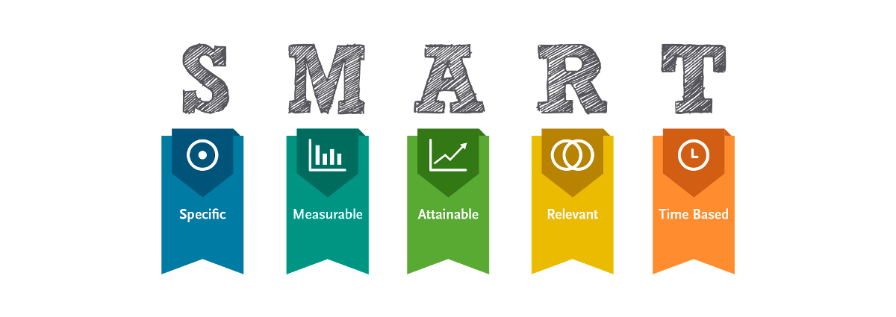
•Selecciona tu métrico de éxito que continuarás midiendo a lo largo de la implementación de tus propuestas.
•Establece el objetivo a alcanzar de tu métrico.
•Selecciona por lo menos un métrico secundario y uno consecuente que enfatice el métrico de éxito o principal.
•Utiliza los formatos SMART para la adecuada selección de métricos.
 | Metrico: Eliminar posibles errores en un 100% que se tengan dentro de las plataformas.
Siglas SMART | Descripción | Preguntas para el SMART | Objetivos SMART
S | Specific | ¿Qué quieres lograr? | Eliminar en su totalidad los errores que se tengan dentro de las plataformas para asi poder aumentar el progreso para el proyecto.
M | Measurable | ¿Cuándo se logrará la meta? | Cuando ya no se tengan errores dentro de los software
A | Attainable | ¿Cómo sabrás cuando has logrado tu objetivo? | Cuando el trabajo cumpla con las indicaciones requeridas para el proyecto
R | Relevant | ¿Cómo se puede lograr la meta? | Diciendo todas las dudas al profesor, para aclarar toda información que no se entienda.
T | Timely | ¿La meta satisfarsera sus necesidades a corto y largo plazo? | La meta satisfacera con las correciones dentro de SOP´S y checklist.

Ishikawa
Ishikawa
 | Líder: | Valeria Franco Becerra
 | Proyecto: | Estandarización de actividades en el proyecto integrador
 | Sponsor: | Luis Alberto Angeles
 | Área: | Sistemas de Manifactura
 | Fecha: | 2024-11-25

Computadora
Intalaciones
Docente

No descarga el software
No llega el internet a todas partes
No hay laptop
Se va la luz
Se apresura en decir los temas

laptop lenta
Falta de conectores de luz
No es claro al resolver las dudas
Falta en ocasiones de señal
Laptop demasiado vieja

Estandarización de actividades en el proyecto integrador

No darle el interes a la clase
No se conecta con la laptop
Muchas dudad
No decir las dudas

No hay seguimiento constante del proyecto
mucha variación
No hay mucho conociemnto de los temas
No poner atención
No ser autodidacta
muy baja velocidad

Internet
Desarrollo del proyecto
Alumnos

LSS International ® Todos los derechos reservados Prohibida su reproducción total o parcial por cualquier método

Pareto
Pareto
 |  | Líder: | Valeria Franco Becerra
 |  | Proyecto: | Estandarización de actividades en el proyecto integrador
 |  | Sponsor: | Luis Alberto Angeles
 |  | Área: | Sistemas de manufactura
 |  | Fecha: | 2024-11-22

Coloca aquí el título del gráfico
 | Datos recolectados |  | Porcentaje acumulado
Causa 9 | 60 | P1 | 12%
Causa 16 | 56 | P2 | 24%
Causa 15 | 50 | P3 | 34%
Causa 10 | 48 | P4 | 43%
Causa 4 | 43 | P5 | 52%
Causa 5 | 33 | P6 | 59%
Causa 6 | 28 | P7 | 65%
Causa 7 | 28 | P8 | 70%
Causa 8 | 27 | P9 | 76%
Causa 1 | 23 | P10 | 80%
Causa 3 | 19 | P11 | 84%
Causa 11 | 19 | P12 | 88%
Causa 12 | 18 | P13 | 92%
Causa 13 | 15 | P14 | 95%
Causa 14 | 14 | P15 | 98%
Causa 2 | 12 |  | 100%
Instrucciones
1. Ingresa las categorías y frecuencias observadas en la tabla que se muestra a continuación, no es necesario ingresarlas en orden. Puedes ingresar hasta 25 categorías. 2. En la hoja que se llama Cálculos, ingresa en la columna etiquetas, como quieres que aparezca la categoría en el eje x. No borres ni modifiques las celdas de la hoja cálculos.

Categorías | Frecuencias
Causa 1 | 23
Causa 2 | 12
Causa 3 | 19
Causa 4 | 43
Causa 5 | 33
Causa 6 | 28
Causa 7 | 28
Causa 8 | 27
Causa 9 | 60
Causa 10 | 48
Causa 11 | 19
Causa 12 | 18
Causa 13 | 15
Causa 14 | 14
Causa 15 | 50
Causa 16 | 56

 |  |  | LSS International ® Todos los derechos reservados Prohibida su reproducción total o parcial por cualquier método

